Sheet1
2026年第十一届“汇创青春”——上海大学生文化创意作品展示活动 综合艺术类（工艺美术）作品推荐情况信息汇总表
院校名称（全称）*：
报送部门*： |  |  |  | 项目负责人*： |  |  | 手机*： |  | 学校地址*：
填报说明：带“*”为必填项目；填报的作品内容信息（作品名称、作品创新创意点等文字内容）由推荐报送学校负责严格审查作品信息的意识形态合规性。
序号 | 作品名称* | 作品材质* | 工艺美术门类* | 学生姓名* | 所学专业* | 学生年级* （下拉菜单） | 指导老师* | 作品创新创意说明*（100字以内） | 作品（缩略图）* | 作品尺寸（长*宽*高mm）* | 是否系列作品* | 系列作品件数* （系列作品填报） | 备注
样例 | 温暖的壳 | 陶瓷 | 陶瓷类 | 何*** | 陶艺设计与工艺 | 专科三年级 | *** | 以石榴为大型做出像被子一样的壳包裹住矛盾的内心 | 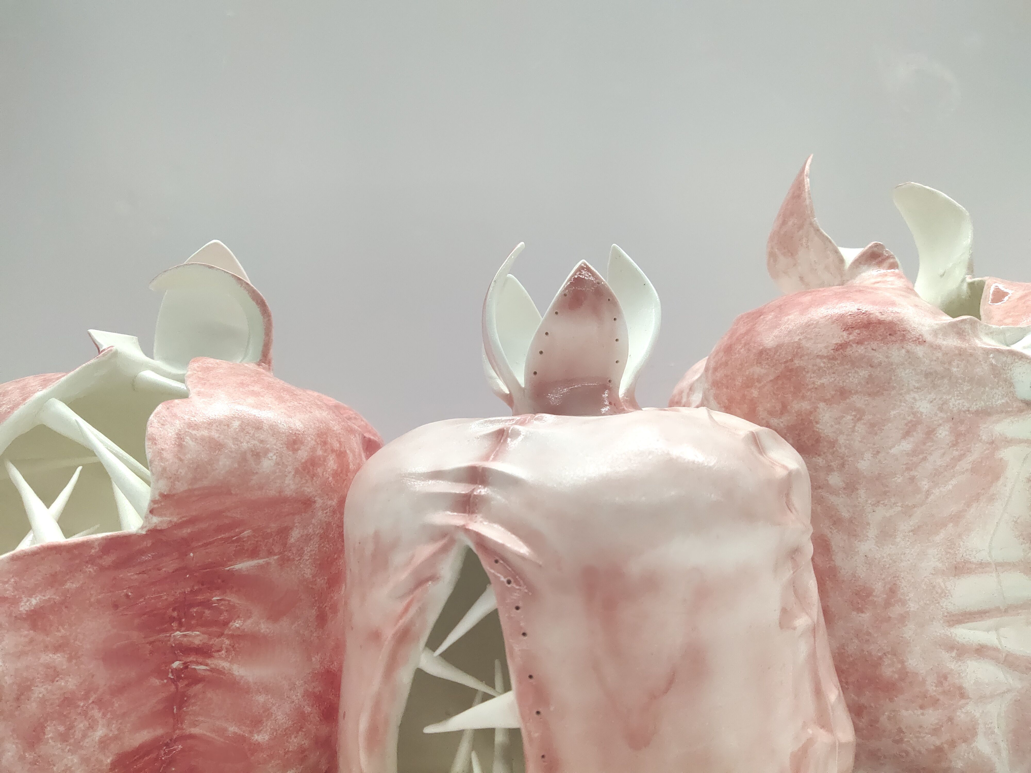 | 300*200*400mm | 是 | 3
1
2
3
4
5
6
7
8
9
10
11
12
13
14
15
16
17
18
19
20

参评作品共计 件。
 |  |  |  |  |  |  |  |  |  |  |  | 填报人：
 |  |  |  |  |  |  |  |  |  |  |  | 日 期：

